Sheet1
 | Conv
INDEX | MODEL | INPUT_H | INPUT_W | INPUT_C | STRIDE | KERNEL | PAD | GROUP | OUTPUT_H | OUTPUT_W | OUTPUT_C
1 | MobileNetV2 | 224 | 224 | 3 | 2 | 3 | 1 | - | 112 | 112 | 32
 |  | 112 | 112 | 32 | - | 1 | - | - | 112 | 112 | 32
 |  | 112 | 112 | 32 | - | 3 | 1 | 32 | 112 | 112 | 32
 |  | 112 | 112 | 16 | - | 1 | - | - | 112 | 112 | 16
 |  | 112 | 112 | 96 | - | 1 | - | - | 112 | 112 | 96
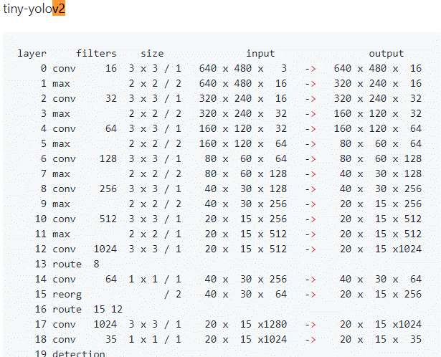
 |  | 112 | 112 | 96 | 2 | 3 | 1 | 96 | 56 | 56 | 96
 |  | 56 | 56 | 96 | - | 1 | - | - | 56 | 56 | 24
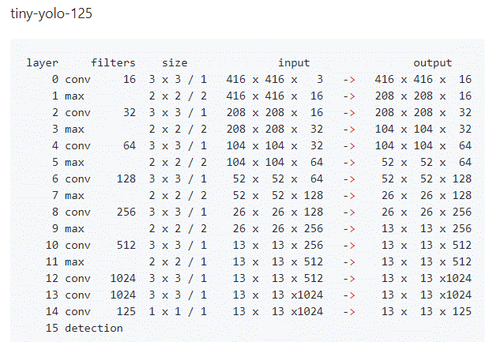
 |  | 56 | 56 | 24 | - | 1 | - | - | 56 | 56 | 144
 |  | 56 | 56 | 144 | - | 3 | 1 | 144 | 56 | 56 | 144
 |  | 56 | 56 | 144 | - | 1 | - | - | 56 | 56 | 144
 |  | 56 | 56 | 144 | - | 3 | 1 | 144 | 28 | 28 | 144
 |  | 28 | 28 | 144 | - | 1 | - | - | 28 | 28 | 32
 |  | 28 | 28 | 32 | - | 1 | - | - | 28 | 28 | 192
 |  | 28 | 28 | 192 | - | 3 | 1 | 192 | 28 | 28 | 192
 |  | 28 | 28 | 32 | - | 1 | - | - | 28 | 28 | 32
 |  | 28 | 28 | 192 | - | 1 | - | - | 28 | 28 | 64
 |  | 28 | 28 | 64 | - | 1 | - | - | 28 | 28 | 384
 |  | 28 | 28 | 384 | - | 3 | 1 | 384 | 28 | 28 | 384
 |  | 28 | 28 | 384 | 2 | 3 | 1 | 384 | 14 | 14 | 384
 |  | 14 | 14 | 96 | - | 1 | - | - | 14 | 14 | 576
 |  | 14 | 14 | 576 | 2 | 3 | 1 | 576 | 7 | 7 | 576
 |  | 7 | 7 | 960 | - | 1 | - | - | 7 | 7 | 160
 |  | 7 | 7 | 960 | - | 1 | - | - | 7 | 7 | 320
 |  | 1 | 1 | 1280 | - | 1 | - | - | 1 | 1 | 1000

 | SqueezeNet V1.1 | 227 | 227 | 3 | 2 | 3 | - | - | 113 | 113 | 64
 |  | 56 | 56 | 64 | - | 1 | - | - | 56 | 56 | 16
 |  | 56 | 56 | 16 |  | 3 | 1 |  | 56 | 56 | 64
 |  | 28 | 28 | 128 | - | 3 | 1 | - | 28 | 28 | 32
 |  | 28 | 28 | 256 | - | 1 | - | - | 28 | 28 | 32
 |  | 14 | 14 | 256 | - | 1 | - | - | 14 | 14 | 48
 |  | 14 | 14 | 48 | - | 1 | - | - | 14 | 14 | 192
 |  | 14 | 14 | 384 | - | 1 | - | - | 14 | 14 | 48
 |  | 14 | 14 | 384 | - | 1 | - | - | 14 | 14 | 64
 |  | 14 | 14 | 64 | - | 1 | - | - | 14 | 14 | 256
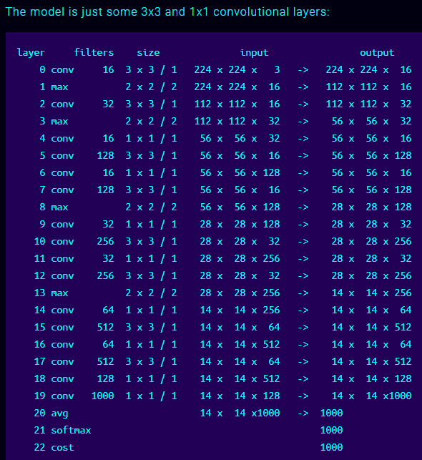
 |  | 14 | 14 | 512 | - | 1 | - | - | 14 | 14 | 64
 |  | 14 | 14 | 1000 | - | 1 | - | - | 1 | 1 | 1000

 | tiny-yolo | 416 | 416 | 3 | 1 | 3 | 1 | - | 416 | 416 | 16
 |  | 208 | 208 | 16 | 1 | 3 | 1 | - | 208 | 208 | 32
 |  | 208 | 208 | 32 | 1 | 3 | 1 | - | 104 | 104 | 64
 |  | 52 | 52 | 64 | 1 | 3 | 1 | - | 52 | 52 | 128
 |  | 104 | 104 | 32 | 1 | 3 | 1 | - | 104 | 104 | 64
 |  | 52 | 52 | 64 | 1 | 3 | 1 | - | 52 | 52 | 128
 |  | 26 | 26 | 128 | 1 | 3 | 1 | - | 26 | 26 | 256
 |  | 13 | 13 | 256 | 1 | 3 | 1 | - | 13 | 13 | 512
 |  | 13 | 13 | 512 | 1 | 3 | 1 | - | 13 | 13 | 1024
 |  | 13 | 13 | 1024 | 1 | 3 | 1 | - | 13 | 13 | 1024
 |  | 13 | 13 | 1024 | 1 | 1 | 1 |  | 13 | 13 | 125

 | tiny-darknet | 224 | 224 | 3 | 1 | 3 | 1 | - | 224 | 224 | 16
 |  | 112 | 112 | 16 | 1 | 3 | 1 | - | 112 | 112 | 32
 |  | 56 | 56 | 32 | 1 | 1 | 1 | - | 56 | 56 | 16
 |  | 56 | 56 | 16 | 1 | 3 | 1 | - | 56 | 56 | 128
 |  | 56 | 56 | 128 | 1 | 1 | 1 | - | 56 | 56 | 16
 |  | 56 | 56 | 16 | 1 | 3 | 1 | - | 56 | 56 | 128
 |  | 28 | 28 | 128 | 1 | 1 | 1 | - | 28 | 28 | 32
 |  | 28 | 28 | 32 | 1 | 3 | 1 | - | 28 | 28 | 256
 |  | 28 | 28 | 256 | 1 | 1 | 1 | - | 28 | 28 | 32
 |  | 28 | 28 | 32 | 1 | 3 | 1 | - | 28 | 28 | 256
 |  | 14 | 14 | 256 | 1 | 1 | 1 | - | 14 | 14 | 64
 |  | 14 | 14 | 64 | 1 | 3 | 1 | - | 14 | 14 | 512
 |  | 14 | 14 | 512 | 1 | 1 | 1 | - | 14 | 14 | 64
 |  | 14 | 14 | 64 | 1 | 3 | 1 | - | 14 | 14 | 512
 |  | 14 | 14 | 512 | 1 | 1 | 1 | - | 14 | 14 | 128
 |  | 14 | 14 | 128 | 1 | 1 | 1 | - | 14 | 14 | 1000

